Planilha1
País | Soma de 2022 - Valor FOB (US$)
Estados Unidos | 1177
Noruega | 4078
Reino Unido | 12897
Suíça | 580
Tailândia | 11793

Soma de 2022 - Valor FOB (US$) por País

Resultado
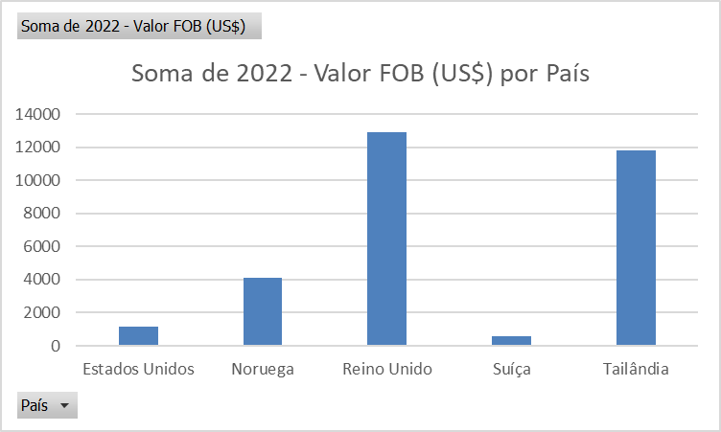
País | Codigo SH4 | Descrição SH4 | Município | 2022 - Valor FOB (US$) | 2022 - Quilograma Líquido
Reino Unido | 1006 | Arroz | Tremembé - SP | $11,847.00 | 12,520.00
Tailândia | 1006 | Arroz | São Sebastião - SP | $11,793.00 | 4,355.00
Noruega | 1006 | Arroz | São Sebastião - SP | $4,078.00 | 1,634.00
Estados Unidos | 1006 | Arroz | Tremembé - SP | $1,177.00 | 1,000.00
Reino Unido | 1006 | Arroz | São José dos Campos - SP | $1,050.00 | 1,000.00
Suíça | 1006 | Arroz | São José dos Campos - SP | $580.00 | 600.00

